상품제안서
인덱스 도마세트 | 상품코드: S25471

 |  |  |  |  |  |  | 02-713-8555 | www.synergygift.co.kr
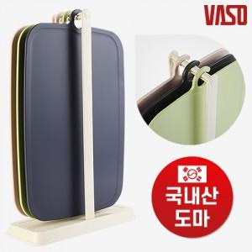

【상세/제작정보】 | <p style="text-align: center; " align="center">도마색상은 랜덤발송됩니다. (선택불가)&nbsp;</p>

【인쇄/포장옵션】 | 스티커 / 포장불가능

【공급단가】 | 수량 | 70~ | 100~ | 500~ | 1,000~ | 2,000~
*VAT별도 | 단가 | 10,660원 | 10,270원 | 9,870원 | 9,480원 | 9,240원

【상품 URL】 | https://www.synergygift.co.kr:443/src/goods_detail.php?gdno=25471

